入力シート
支給額算定基準額・貸与額算定基準額判定ツール |  |  |  |  | 2025-03-01

このツールは、課税証明書（所得証明書）をお持ちで、正確に支給額算定基準額や貸与額算定基準額を
把握されたい方のために用意されたものです。入力にあたっては、別シート「入力例」もご覧ください。

Ⅰ．基本情報
黄色いセルは数値を入力、青いセルは該当するものを選択してください。左側の入力によっては右側に新たな質問が表示されます。
対象の年度（西暦４桁） ※申請する（申請した）年度、適格認定の場合は対象年度 |  |  | 2025 | 在籍校の設置者を選択してください。 | 私立
貸与額算定基準額判定ツール 入力にあたって
このファイルを開いた際に、ウインドウ上部に下のような黄色いメッセージが表示されることがあります。その場合、「編集を有効にする(E)」を押さないと入力を開始することができません。
このファイルを（独）日本学生支援機構のホームページからダウンロードしたことをご確認のうえ、「編集を有効にする(E)」を押して開始してください。
（メッセージは、Microsoft Excelのバージョン等によって異なります。）
区分 |  |  | 秋の大学等在学採用 |  | 自宅外から通学
申請した奨学金の種別 |  |  | 給付奨学金 |  | 第一種を優先する
生計維持者の数（人） |  |  | 2 |  | 父(養父を含む)
生計維持者の「子ども」の数（人） |  |  |  | 申込者/奨学生は生計維持者に扶養されていますか。 | 扶養されている
 |  |  | 修士課程 （博士前期・専門職大学院を含む） | 在籍している学科等は理工農系の分野ですか。 | 理工農系でない
Ⅱ．地方税情報
税情報を参照しながら、黄色いセルは数値を入力、青いセルは該当するものを選択してください。
課税証明書(所得証明書)は、2025年度[2024年分](申込年の９月が給付又は貸与の始期なら、その前年度)のものを用意してください。
項番 | 項目 |  | 生計維持者１ | 生計維持者２ | 申込者本人
1.(1)① 2.(1)① | 合計所得金額（円）
1.(1)② | 本人該当区分 | 控除対象障害者 | 非該当 | 非該当 | 非該当
1.(1)③ |  | 控除対象寡婦・ひとり親 | 非該当 | 非該当 | 非該当
1.(1)④ | 生年月日
1.(1)⑤ | 2025年1月1日時点の生活保護法の 生活扶助の受給 |  | 受給していない | 受給していない | 受給していない
2.(1)② | 繰越控除額（円）
2.(1)④ | 配偶者控除等 |  | 非該当 | 非該当 | 非該当
2.(1)⑤ | 扶養控除情報 | 一般（人）
2.(1)⑥ |  | 特定（人）
2.(1)⑦ |  | 老人（人）
2.(1)⑧ | 16歳未満扶養親族（人）
3.(1)① | 課税所得額（課税標準額）（円）
3.(1)② | 市町村民税調整控除額（円）
3.(1)③ | 市町村民税調整額（円）
3.(1)④ | 市町村民税の課税者 |  | 政令指定都市でない | 政令指定都市でない | 政令指定都市でない
1.(2) | 地方税法第第295条第1項第2号の 非課税の基準 |  | 0 | 0 | 0
2.(1)③ | 総所得金額等（円） |  | 0 | 0 | 0
2.(1)⑨ | 扶養親族の数（人） |  | 0 | 0 | 0
2.(2) | 地方税法附則第3条の3第4項の 非課税限度（円） |  | 450,000 | 450,000 | 450,000
3.(2) | 支給額算定基準額（円） |  | 0 | 0 | 0
4 | 世帯の支給額算定基準額（円） |  | 0
 | 支援区分 |  | 第Ⅰ区分

入力例
支給額算定基準額・貸与額算定基準額判定ツール |  |  | 【入力例】 |  | 2025-03-01 |  | 【課税証明書の例を用いた入力項目の案内】 | 2025-03-01

このツールは、課税証明書（所得証明書）をお持ちで、正確に支給額算定基準額や貸与額算定基準額を |  |  |  |  |  | ツール入力項目等との対応関係を赤色()内の数字で説明します。
把握されたい方のために用意されたものです。入力にあたっては、別シート「入力例」もご覧ください。 |  |  |  |  |  | （入力にあたって）
 |  |  |  |  |  | ・本ツールに正確に情報を入力するには、申込者（大学院で配偶者がいる場合、配偶者も含む）や生計維持者それぞれの、市町村民税の課税証明書（自治体によっては「所得証明書」。以下同様。）又はマイナポータルにログインしていただき取得していただいた個人住民税情報が必要です。ここでは、課税証明書を用いて入力する対応関係を説明します。 ・下記の課税証明書は一例であり、特定の市町村のものではありません。課税証明書の書式は自治体によって大きく異なります。自治体により、例に記載されている項目が存在しなかったり、名称が異なったりする場合があります。ただし、「所得のみ記載されている証明書」や「税額のみ記載されている証明書」では、貸与額算定基準額は算定できません。 ・本ツールにご入力いただいて得られた結果と実際の奨学金の選考結果が相違する場合であっても、本機構はその責任を負いません。 ・ツール内部の詳しい計算方法については、本機構が別に公表している「支給額算定基準額・貸与額算定基準額の計算手順（確認シート）」もご覧ください。
Ⅰ．基本情報
黄色いセルは数値を入力、青いセルは該当するものを選択してください。左側の入力によっては右側に新たな質問が表示されます。
(1)
(6)
予約採用以外の場合に表示（大学院除く）
対象の年度（西暦４桁） ※申請する（申請した）年度、適格認定の場合は対象年度 |  |  | 2024 | 在籍校の設置者を選択してください。 | 私立
(2)
(7)
予約採用でも大学院でもない貸与・私立の場合に表示
区分 |  |  | 大学等予約採用 | 通学形態を選択してください。 | 自宅から通学
(3)
(8)
「第一種と第二種の両方」を希望時に表示
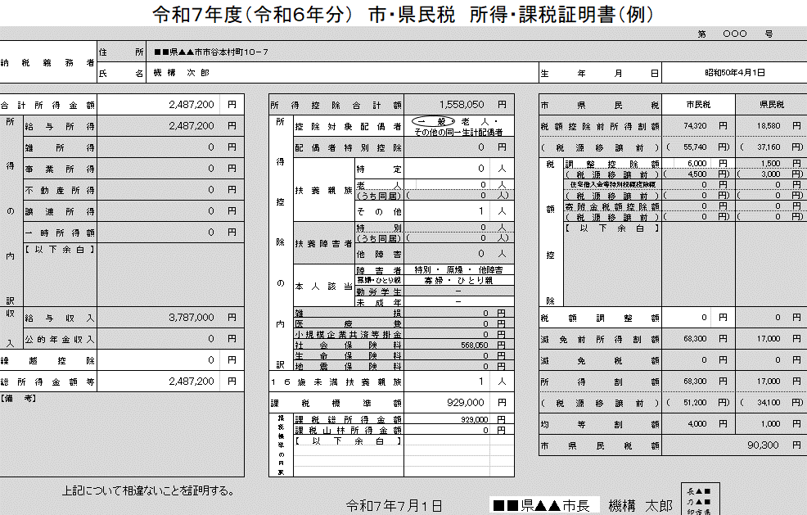
申請した奨学金の種別 |  |  | 第一種と第二種の両方 | 両方を希望した場合の優先順位を選択してください。 | 第一種を優先する
(4)
(9)
生計維持者が１人の場合に表示（大学院除く）
生計維持者の数（人） |  |  | 1 | 生計維持者１の続柄を選択してください。 | 父(養父を含む)
(5)
(10)
給付奨学金で独立生計以外の場合に表示
(13)
(16)
生計維持者の「子ども」の数（人） |  |  | 2 | 申込者/奨学生は生計維持者に扶養されていますか。 | 扶養されている
(30)
(11)
予約採用以外の給付奨学金・私立の場合に表示
(20)
大学院の課程 |  |  | 修士課程 （博士前期・専門職大学院を含む） | 在籍している学科等は理工農系の分野ですか。 | 理工農系である
大学院の申し込みを選択した場合に表示
(26)
Ⅱ．地方税情報
(21)～(23)
税情報を参照しながら、黄色いセルは数値を入力、青いセルは該当するものを選択してください。
(12)
生計維持者が２人の場合に表示（大学院は配偶者欄）
課税証明書（所得証明書）は、2024年度（2023年分）のものを用意してください。
大学院は申込者本人を表示
給付奨学金の場合又は独立生計の場合に表示
(14)・(15)
項番 | 項目 |  | 生計維持者１ | 生計維持者２ | 申込者本人
(13)
(27)
1.(1)① 2.(1)① | 合計所得金額（円） |  | 2,487,200 | 0
(14)
(19)
1.(1)② | 本人該当区分 | 控除対象障害者 | 非該当 | 非該当 | 非該当
(15)
(24)
1.(1)③ |  | 控除対象寡婦・ひとり親 | 非該当 | 非該当 | 非該当
(16)
(17)
(25)
1.(1)④ | 生年月日 |  | 1975-04-01 | 1976-10-10 | 2005-06-01
(18)
1.(1)⑤ | 2024年1月1日時点の生活保護法の 生活扶助の受給 |  | 受給していない | 受給していない | 受給していない
(19)
(28)
2.(1)② | 繰越控除額（円） |  | 0 | 0
(20)
2.(1)④ | 配偶者控除等 |  | 非該当 | 非該当 | 非該当
(21)
2.(1)⑤ | 扶養控除情報 | 一般（人） | 1 | 0 |  | 【各項目の説明】 １．(1)奨学金に申請した年度を入力します。給付奨学金の経済基準の適格認定に関しては、適格認定を行う年度になります。 ２．(2)申込の区分を選択します。高校等で申し込む場合は「予約採用」、進学先で申し込む場合は「在学採用」です。「在学採用」や給付奨学金の「経済基準の適格認定」を選択した場合、(6)で学校が国・公立か私立かも選択します（大学院を除く）。 ※本ツールは、緊急・応急採用、家計急変採用、海外留学を対象とした奨学金には対応していません。 ３．(3)「第一種奨学金」「第二種奨学金」「第一種と第二種の両方」（以上は貸与奨学金です。）「給付奨学金」の中から、申請した種類を選びます。このとき、（2）が「大学等予約採用」以外で貸与奨学金を選択していて(6)が「私立」の場合、(7)で通学形態も選択します（大学院を除く）。さらに、（2）の選択に関わらず「第一種と第二種の両方」を選んだ場合、(8)で第一種と第二種のどちらを優先するかを選びます。給付奨学金を選択していて（2）が「大学等予約採用」以外で(6)が私立の場合、(11)で在籍している学科等の分野が理工農系であるかどうかも選びます。 ４．(4)生計維持者の人数を選択します（大学院を除く）。父母がいる場合は父母が生計維持者になりますので、２名です。１名を選んだ場合、(9)でその人の続柄を選択します。 ５．(5)生計維持者が扶養している「子ども」（扶養親族のうち生計維持者の尊属でなく、扶養している者より年長でない者）の数を入力します（大学院を除く）。また、給付奨学金・独立生計以外の場合には、(10)で申込者本人が扶養されていたかも選びます。【この判定は、最終的には機構が行います。】 ６．この例では生計維持者１が１人の場合を想定して(12)が非表示になっていますが、生計維持者が２人の場合(12)が表示されるので、以下17まで同様に入力してください（大学院の場合、配偶者欄を表示）。給付奨学金の場合、本人の情報に関しても入力が必要です。 ７．(13)に課税証明書の「合計所得金額」を入力します。 ８．(14)(15)で、課税証明書に記載されている方が、課税証明書における障がい者か、寡婦・ひとり親であれば、該当する旨を選択します。 ９．(16)で課税証明書に記載されている方の生年月日を入力します。また、申込者本人の生年月日も(17)に入力します。 10．(18)課税証明書に記載されている方がその税の年度の初日の属する年の１月１日に生活扶助を受給している場合、その旨を選択します。 11．(19)課税証明書の「繰越控除」を入力します。証明書上に存在しない場合、「合計所得金額」から「総所得金額等」を引いた額を入力します。 12．(20)課税証明書で「配偶者控除」に該当している場合、その旨を選択します。（「配偶者特別控除」は関係しません。） 13．(21)～(23)課税証明書の「扶養控除」の内訳（人数）及び(24)「16歳未満扶養親族」の人数入力します。「その他」がある場合「一般」に数えます。 14．(25)課税証明書の「課税標準額」を入力します。存在しない場合、「課税総所得金額」など「課税○○金額」を全て合計した額を入力します。 15．(26)課税証明書の「市（区）町村民税の調整控除額」を入力します。「（都）道府県民税の調整控除額」や「税源移譲前の額」は入力しません。 16．(27)給付奨学金の場合、「市（区）町村民税の調整額」を入力します。「（都）道府県民税の調整額」や「税源移譲前の額」は入力しません。 17．(28)課税証明書の発行者（市町村民税を賦課した地方公共団体）が政令指定都市である場合には、その旨を選択します。 18．以上の手順を全ての生計維持者について入力すると、(29)ここに計算過程及び計算結果が表示されます。貸与奨学金の場合は貸与額算定基準額及び希望する奨学金の家計基準の適格有無が、給付奨学金の場合は該当する支援区分が表示されます。 19．大学院の申し込みの場合、(2)で大学院から始まる申込の区分を選択します。その際、(30)で修士課程か博士課程かを選択します。 また、大学院の場合、生計維持者ではなく申込者本人及びその配偶者（いる場合のみ）の所得等の情報を入力してください。なお、大学院修士段階における授業料後払い制度の基準は、第一種奨学金と同じです。
(22)
2.(1)⑥ |  | 特定（人） | 0 | 0
(23)
2.(1)⑦ |  | 老人（人） | 0 | 0
(24)
2.(1)⑧ | 16歳未満扶養親族（人） |  | 1 | 0
(25)
3.(1)① | 課税所得額（課税標準額）（円） |  | 929,000 | 0
(26)
3.(1)③ | 市町村民税調整控除額（円） |  | 6,000 | 0
(27)
給付奨学金の場合に表示
3.(1)③ | 市町村民税調整額（円）
(28)
3.(1)④ | 市町村民税の課税者 |  | 政令指定都市 | 政令指定都市でない
1.(2) | 地方税法第第295条第1項第2号の 非課税の基準 |  | 0 | 0 | 0
2.(1)③ | 総所得金額等（円） |  | 2,487,200 | 0 | 0
2.(1)⑨ | 扶養親族の数（人） |  | 2 | 0 | 0
2.(2) | 地方税法附則第3条の3第4項の 非課税限度（円） |  | 1,470,000 | 350,000 | 0
3.(2) | 貸与額算定基準額（円） [または 支給額算定基準額（円）] |  | 51,200 | 0 | 0
4 | 世帯の貸与額算定基準額（円） [または 世帯の支給額算定基準額（円）] |  | 51,200
(29)
 | 家計基準が適格となる種別 [または 支援区分] |  | 併用の家計基準に適格

